상품제안서
ST-393 러블리하트손거울 백색-[단종] | 상품코드: F02185

 |  |  |  |  |  |  | 02-412-0044 | www.easy1.co.kr
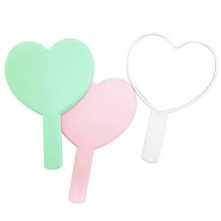 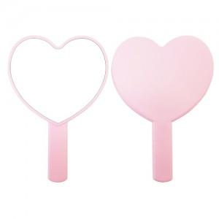

【상세/제작정보】 | 국내제작 국산상품입니다. 200개이하는 20.000원 인쇄비가 추가됩니다. 하트모양으로 러블리한 상품입니다.

【인쇄/포장옵션】 | 실크 / 포장지포장

【공급단가】 | 수량 | 100~ | 300~ | 500~ | 1,000~ | 3,000~
*VAT별도 | 화이트 핑크 민트 | 2,160원 | 2,080원 | 2,000원 | 1,920원 | 1,870원
 | 핑크 민트 (코팅제품) | 2,700원 | 2,600원 | 2,500원 | 2,400원 | 2,340원

【상품 URL】 | https://easy1.co.kr:443/src/goods_detail.php?gdno=2185

